Sheet1
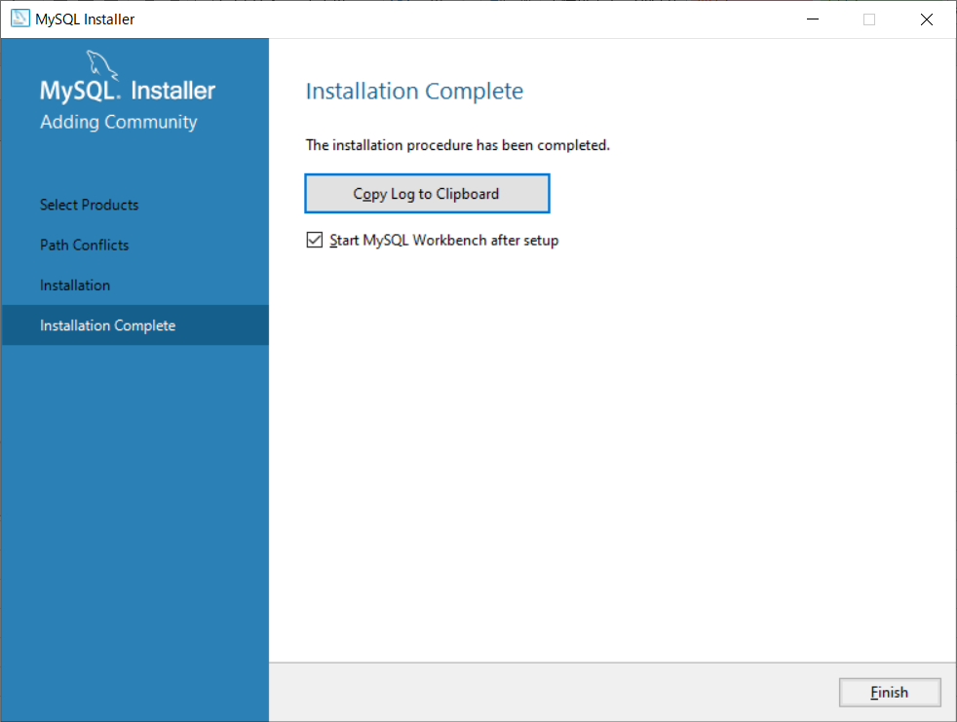
Workbenchのバージョンが新しい場合、一部の画面でエラーが表示されて操作ができない

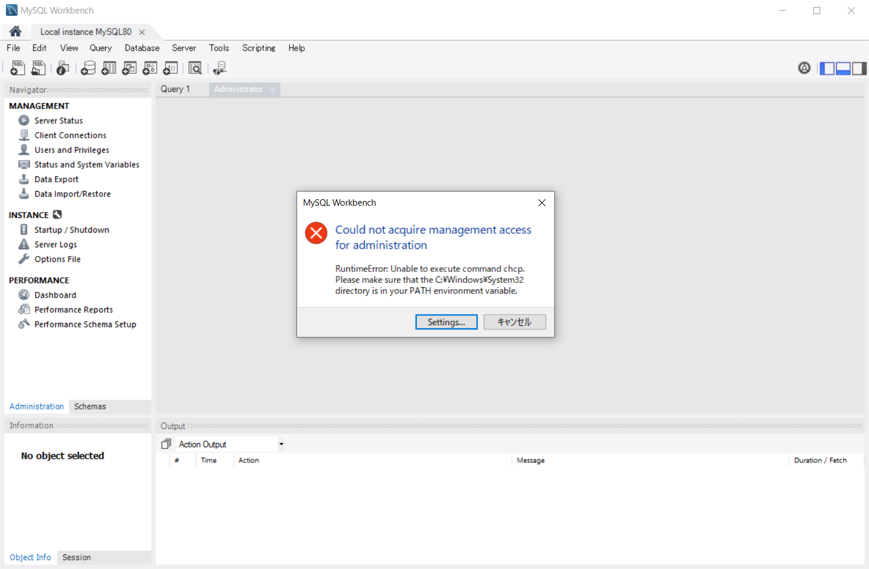

原因： | 多言語化環境の文字コード設定がうまく動いておらず
 | 文字コード設定が出来ないためエラーが発生する。
 | chcpコマンドを通すためPathを追加しろと言われるが対応しても治らず…
 | https://stackoverflow.com/questions/53236494/could-not-acquire-management-access-for-administration-runtime-error-unable-to

対処： | おとなしくダウングレードするしかないようです。
 | MySQL Instllerを使っていったんWorkbenchをアンインストールして
 | ダウングレードのMySQL Workbench 8.0.21を指定して再度インストールを行う。

●MySQL Workbenchアンインストール
 | １．MySQL Installerを起動
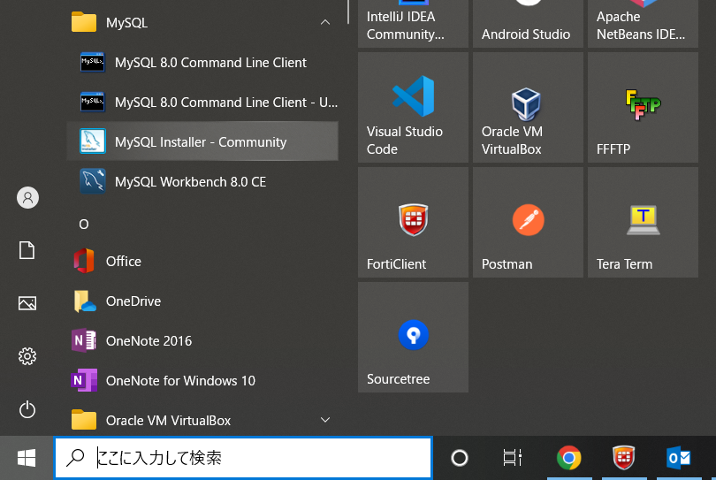

 | 2.「Remove」を選択
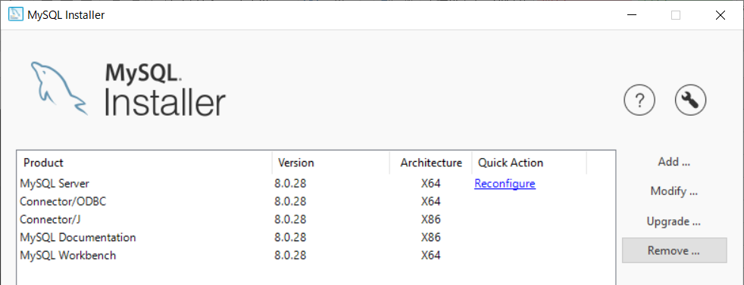

 | ３．Workbenchを選択して「Next」
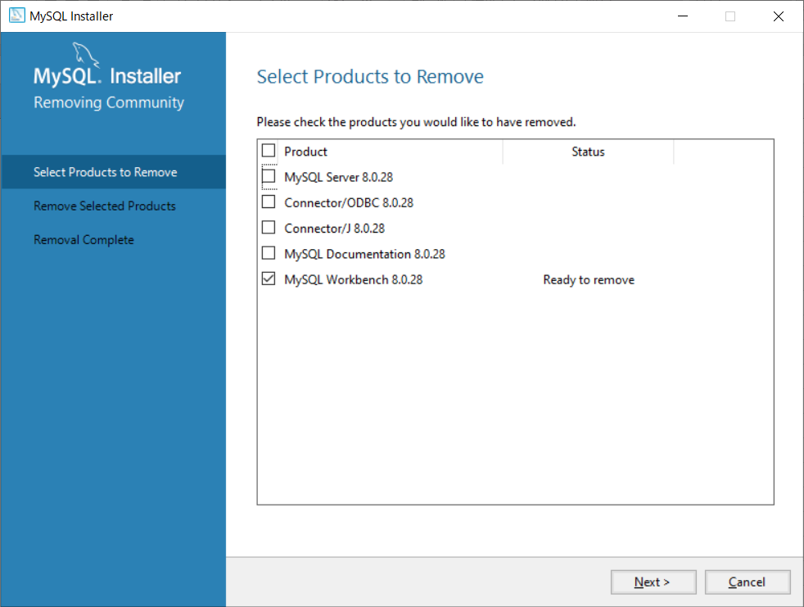

 | ４．「Execute」
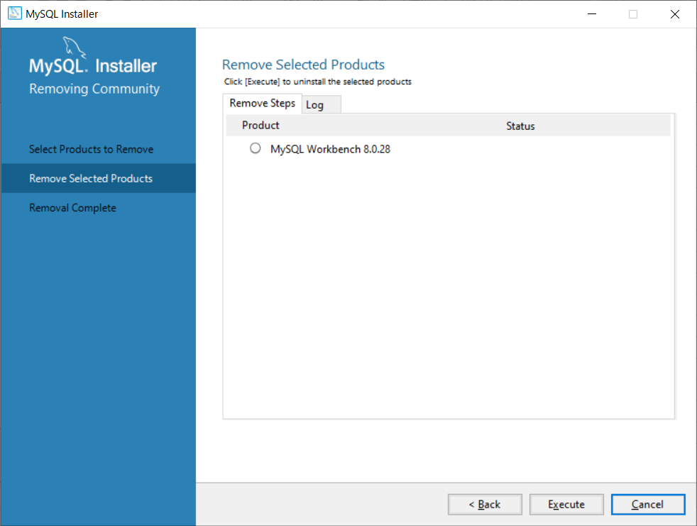

 | ５．StatusがCompletedになれば「Finish」で完了
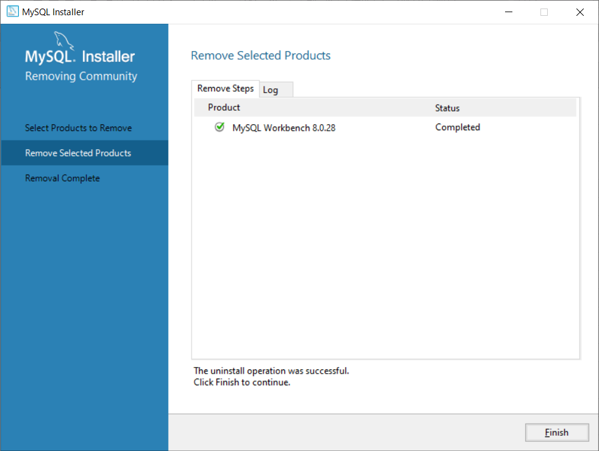

●MySQL Workbench再インストール
 | １．「Add」を選択

 | ２．「Applications - MySQL Workbench - MySQL Workbench8.0」の中からバージョン8.0.21を選択
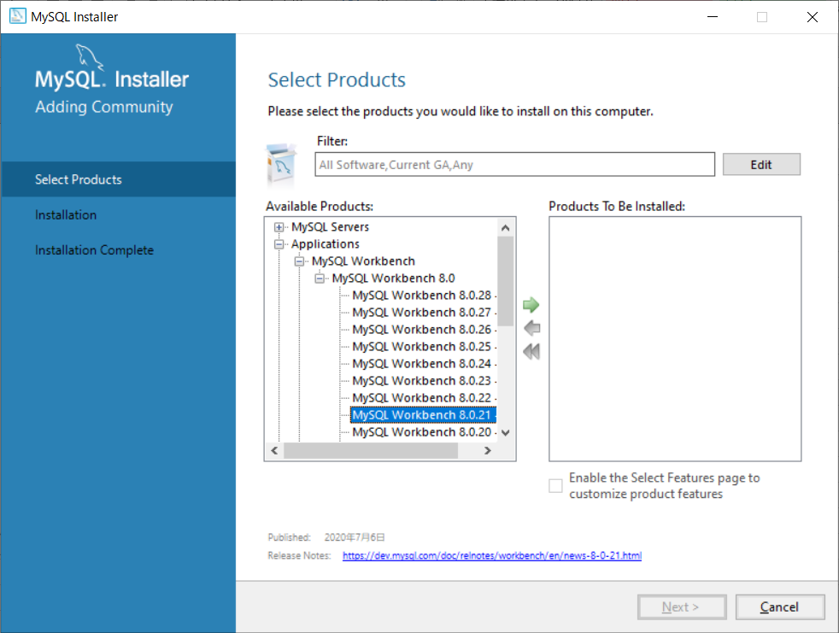

 | ３．Products To Be Installedに格納されていることを確認して、「Next」
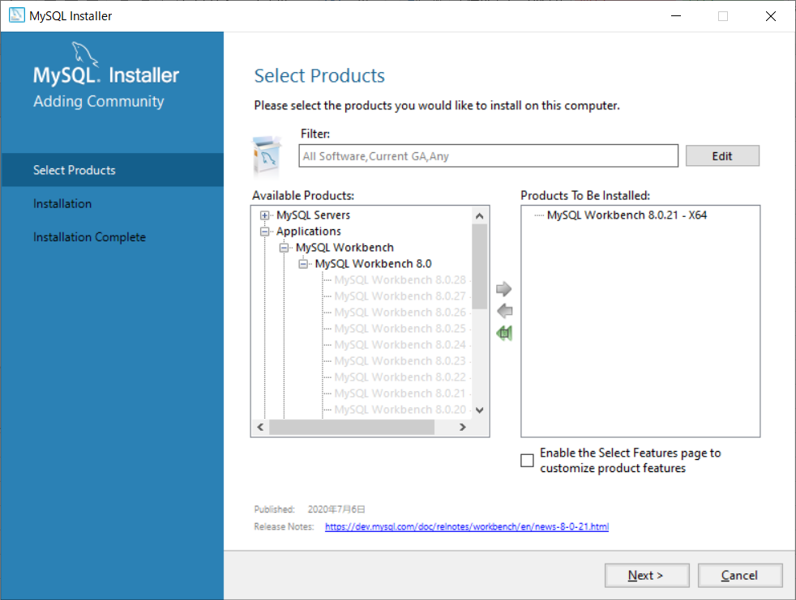

 | ４．そのまま「Next」、その後でる警告画面も「Yes」
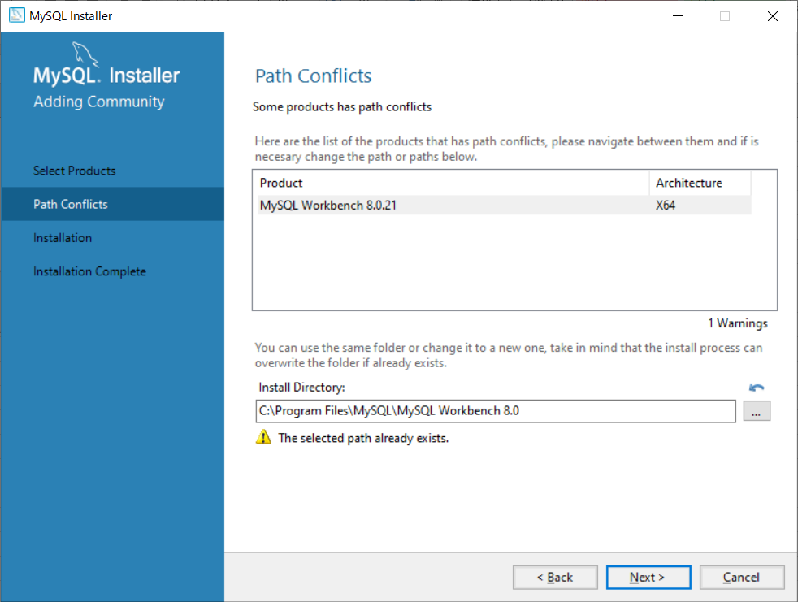

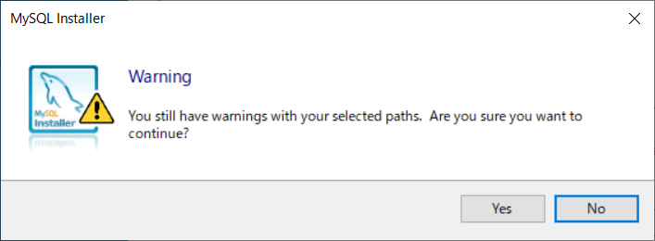

 | ５．「Execute」でWorkbenchのインストールを行う
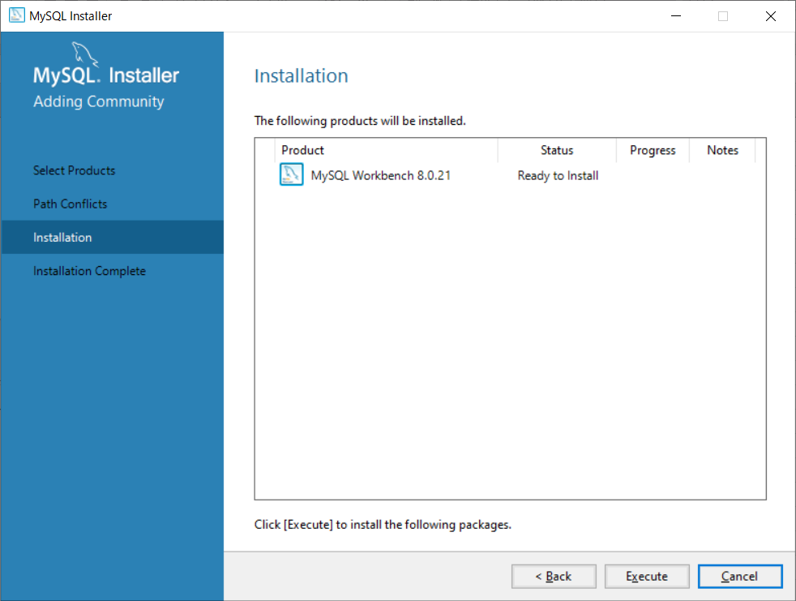

 | ６．StatusがCompleteになれば「Next」
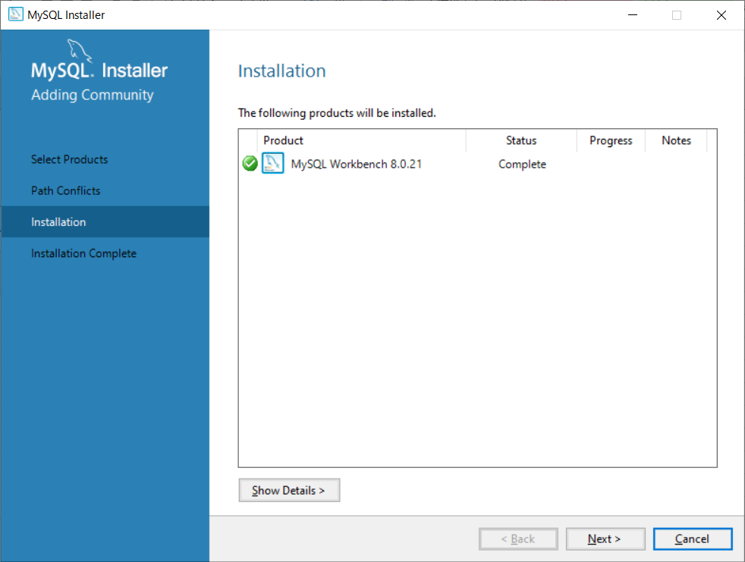

 | ７．「Finish」で完了、そのままWorkbenchが起動するので動作確認を行う

